Hoja1
2023-08-30 13:03:42

LA PAZ 28 - HAEDO 4460-2005
BUENOS AIRES luquearti@gmail.com
____________________________________________________________________________________
"MINI RODILLOS”
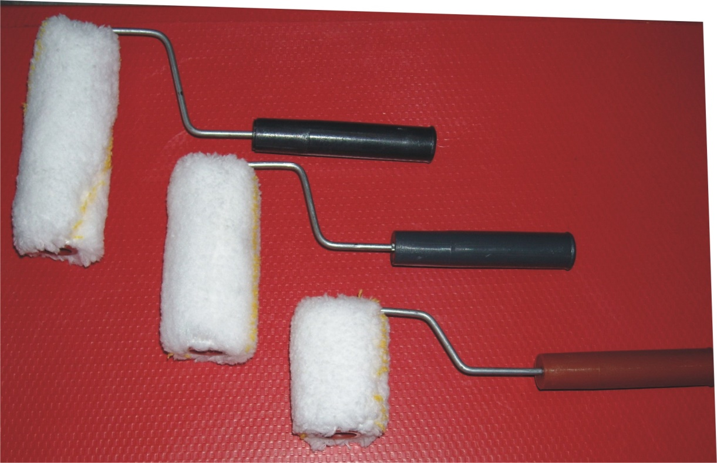
“ANTIGOTA”

COD. |  | MEDIDA | PRECIO c/u.
MR-120 | ANTIGOTA | 5 cm. | 161.50
MR-121 | ANTIGOTA | 8 cm. | 190.80
MR-122 | ANTIGOTA | 11 cm. | 211.00

Precio x C/U
Envase: x 25 unidades

N

